Munka1
I2C pullup számolás |  |  | http://www.ti.com/lit/an/slva689/slva689.pdf

 |  | Minimum ellenállás:

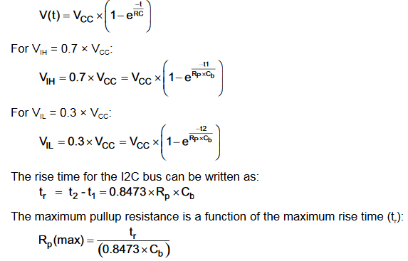
 |  | Maximum ellenállás:

 |  | TC74 |  | MCU
 | VIH | 2.64 |  | 2.31
 | VIL | 0.66 |  | 0.99 |  |  | standard
 | VOL | 0.4 | 0.6 | 0.4 |  | trmax (nsec) | 1000
 | IOL (mA) | 3 | 6 | 8
 | CIN (pF) | 5 |  | 5 | Vcc
 |  |  |  |  | 3.3

 | Rpmin (kOhm) | 0.96666666667 | 0.45 | 0.3625
 | Rpmax (kOhm), approx. | TODO | TODO | 23.604390417

 |  | A maximális felhúzó ellenállás értékének meghatározásához szükséges ismerni a buszt terhelő kapacitást.
 |  | Felsőbecslés vezeték kapacitásra: 50pF

